상품제안서
스위스밀리터리 3단수동 사각 밀키 암막 우양산+180g 코마사 면사타올 세트 | 상품코드: F32659

 |  |  |  |  |  |  | 02-412-0044 | www.easy1.co.kr
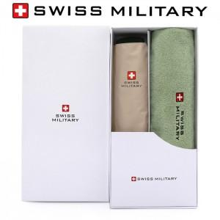

【상세/제작정보】

【인쇄/포장옵션】 | 실크, 스티커 / 포장지포장

【공급단가】 | 수량 | 100~ | 300~ | 500~ | 1,000~ | 3,000~
*VAT별도 | 단가 | 13,800원 | 13,570원 | 13,220원 | 12,990원 | 12,650원

【상품 URL】 | https://easy1.co.kr:443/src/goods_detail.php?gdno=32659

